产品列表
序号 | 物料编号 | 产品名称 | 图片 | 规格 | 材质 | 单价(元） | 备 注
1 |  | TYPE-C防护盖硅胶 |  | 12.8mm*11.5mm*7.6mm | 硅橡胶 | 0.200 | 乳白色硅胶
2 |  | 顶端防护盖硅胶堵头 | 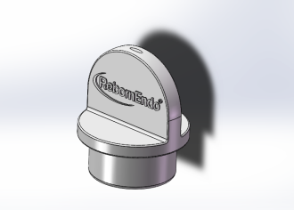 | ∅16.9mm*19.7mm | 硅橡胶 | 0.400 | 乳白色硅胶
3 |  | 主按键硅胶 |  | 12.5mm*12.25mm*5.24mm | 硅橡胶 | 0.150 | 自然色硅胶（透明些的）
4 |  | 线套硅胶 |  | ∅19.0mm*37.3mm | 硅橡胶 | 0.750 | 灰色硅胶 （最后来样确认的颜色）
5 |  | RPEX9底座平边硅胶 |  | 8.55mm*7.3mm*5.4mm | 硅橡胶 | 0.055 | 乳白色硅胶
6 |  | RPEX9底座转轴支点硅胶 |  | 7.5mm*6mm*3mm | 硅橡胶 | 0.055 | 乳白色硅胶
 | ES.03.0022 | Type-C 硅胶盖 |  | 五合一 |  | 0.080 | 浅灰
 | ES.03.0023 | 硅胶主按键 |  | 五合一 | 0.085 |  | 透明 不撕水口 整版发
 | ES.03.0024 | 硅胶防护套 |  | 荡洗 |  | 0.300 | 6 种颜色 | 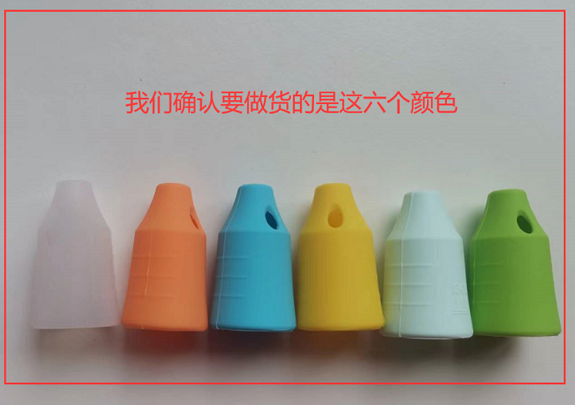
 | ES.03.0025 | 遮光片硅胶卡环 |  | 光固化 |  | 0.375
 | ES.03.0021 | 手柄硅胶支架 |  | 五合一.浅灰.胶1000:1924\8.2 1801\0.065 1334\0.1 |  | 7.300
 | ES.03.0033 | 黄色硅胶圈 |  | 光固化,黄色，硬度70A ,胶1000：1924/4.4 1335/3.15 |  | 0.100
 | ES.03.0034 | 橙色硅胶遮光套 | 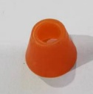 |  |  | 0.180

送货单
 | 南 华 塑 料 橡 胶 厂 送 货 单
客 户 | 广州瑞柏安医疗器械有限公司 |  | 客户编号 2312
名 称 |  |  | 送货曰 期 | 2024-06-29
订单号 | 物料编号 | 名称 | 数量 | 单价 | 金额

合计金额 |  |  |  |  | 0.00
收货单位 | 广州瑞柏安医疗器械有限公司 |  | 送货单位 | 南华橡胶厂
收 货 人 |  |  | 送 货 人 | 卢楚文

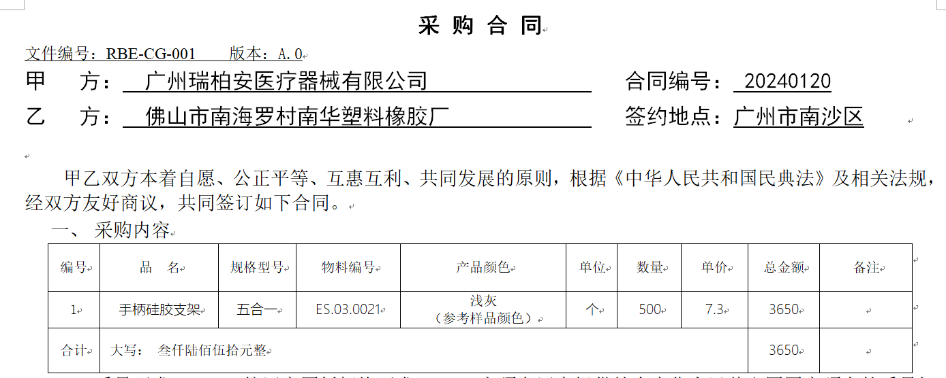

 |  | 0

